Damètre conduites
Information
ρeau | 1000 | [kg/m3]
∆T | 20 | [°C]
Cp eau | 4186 | [J/kg.K]
Vmax collecteur | 0.5 | [m/s]
Vmax consommateur | 1 | [m/s]
Régime | 70/50 | °C
DN>32
Pdc max | 150 | [Pa/m]
DN < 32
Pdc max | 100 | [Pa/m]

Circuit Froid -Retour
Circuit Chaud -Départ
 | Puissance [kw] | Débits [kg/s] | Débits [m³/s] | Section [m²] | D calculé[mm] | DN abaques | Section corrigé | Débits [kg/h] | PDC [Pa/m] | v réelle [m/s]
Chaudière 1 | 234 | 2.7950 | 0.0028 | 0.0028 | 59.7 | 65 | 0.00332 | 10062 | 80 | 0.842
Chaudière 2 | 234 | 2.7950 | 0.0028 | 0.0028 | 59.7 | 65 | 0.00332 | 10062 | 80 | 0.842
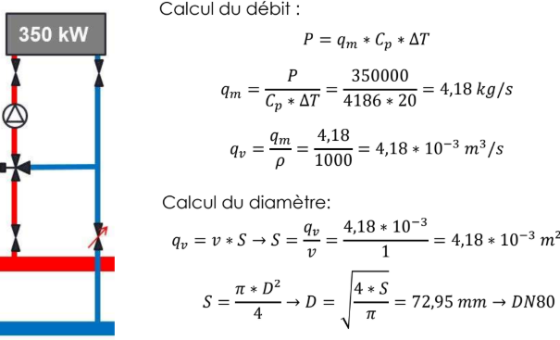
Chaudière 3 | 234 | 2.7950 | 0.0028 | 0.0028 | 59.7 | 65 | 0.00332 | 10062 | 80 | 0.842
Préchauffe | 129.98 | 1.5526 | 0.0016 | 0.0016 | 44.5 | 50 | 0.00196 | 5589 | 110 | 0.791
Postchauffe | 67.97 | 0.8119 | 0.0008 | 0.0008 | 32.2 | 40 | 0.00126 | 2923 | 105 | 0.646
Départ 1 | 201.03 | 2.4012 | 0.0024 | 0.0024 | 55.3 | 65 | 0.00332 | 8644 | 58 | 0.724
Départ 2 | 201.03 | 2.4012 | 0.0024 | 0.0024 | 55.3 | 65 | 0.00332 | 8644 | 58 | 0.724
Collecteur | 600.00 | 7.1667 | 0.0072 | 0.0143 | 135.1 | 150 | 0.01767 | 25800 | 9 | 0.406
Eau de ville |  |  |  |  |  | 25 | 0.00049
Entre chaudière 2 et 3

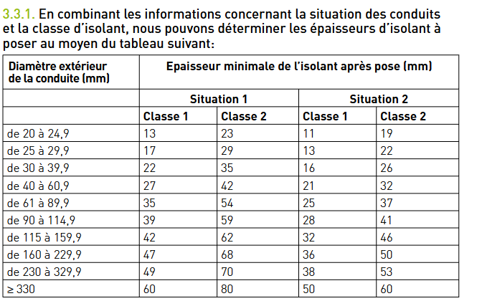

 |  |  |  |  |  |  |  | 440

 |  |  |  |  |  |  |  | couloir 1400

 |  |  |  |  |  |  |  | donc avec isolant on est large pour tout faire passer dans le couloir

Choix des organes
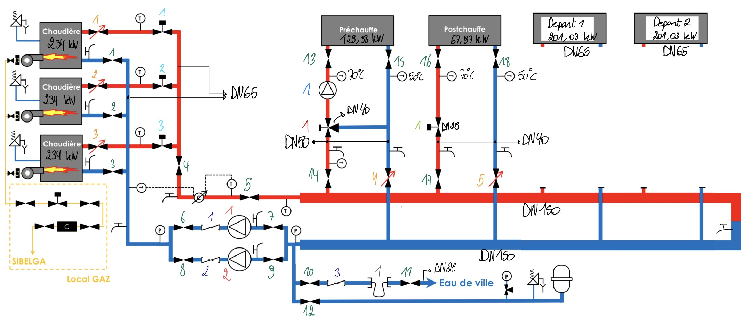
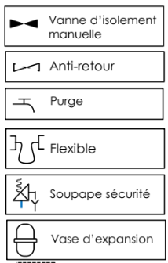

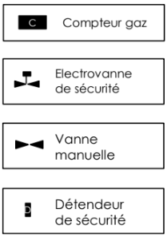

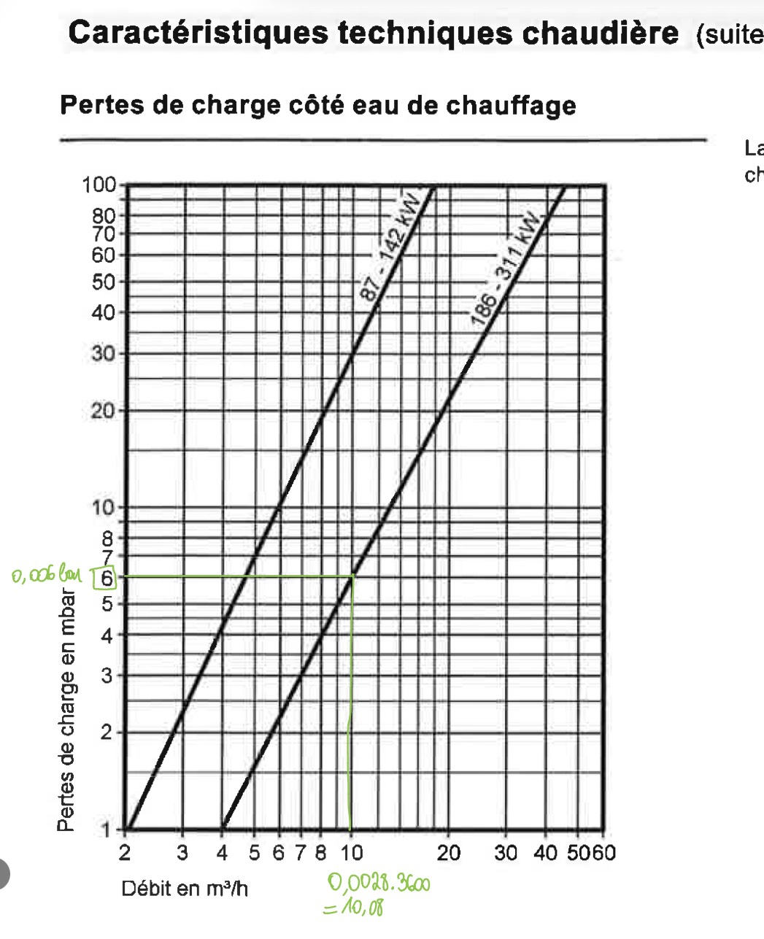
Choix des chaudières
 | Régime 70/50[kW] | Régime 70/50[kW] | ΔPdC[bar] | Type |  | Volume [L]
Chaudière n°1 | 234 | 294 | 0.006 | Vitocrossal 200;294kW; CM2 |  | 279
Chaudière n°2 | 234 | 294 | 0.006 | Vitocrossal 200;294kW; CM2 |  | 279
Chaudière n°3 | 234 | 294 | 0.006 | Vitocrossal 200; 294kW; CM2 |  | 279 |  |  |  | INTERPOLATION POUR TROUVER LA PUISSANCE EN 70/50; HYPOTHESE QUE LA TEMPERATURE DES FUMEES EST DE 150°C |  |  | 293.66666667
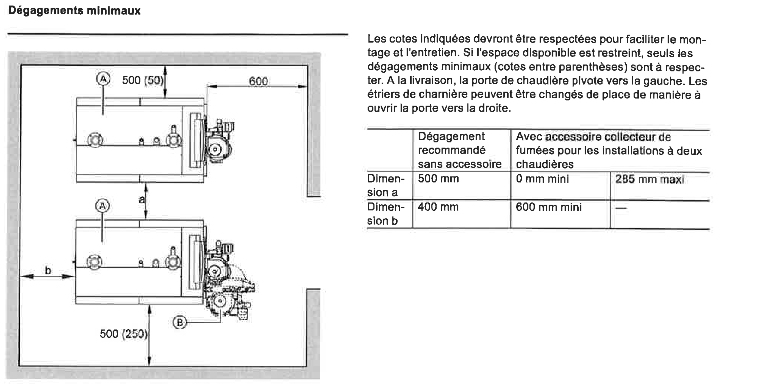
 |  |  |  |  |  | 837
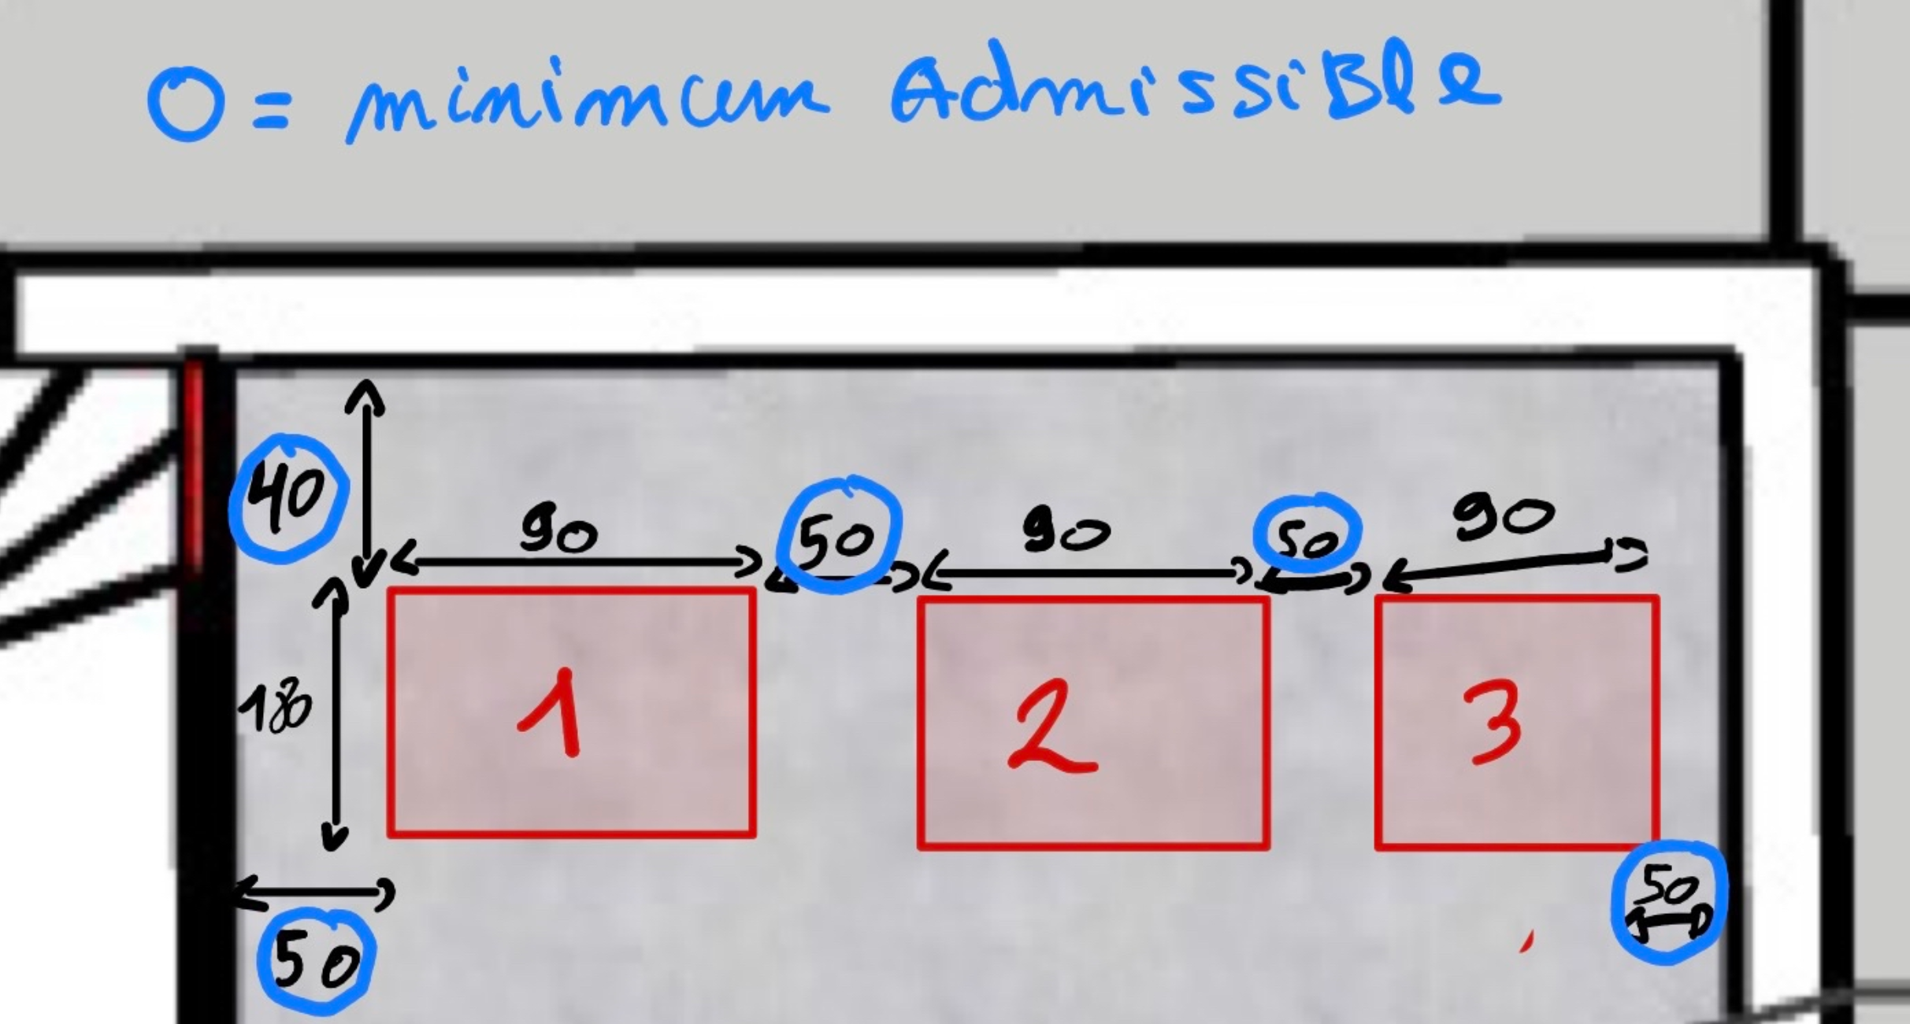

 | page 46 tableau du haut et 48 du mt 31
 |  |  |  |  |  |  |  | page 46 tableau du bas et 48 du mt 31
Vanne d'isolement manuelle |  |  |  |  |  |  | Vanne d'isolement motorisée
n° | Q [m3/h] | DN [mm] | v réelle [m/s] | ΔPdC[bar] | Nom |  | n° | Q [m3/h] | DN [mm] | v réelle [m/s] | ΔPdC[bar] | Nom
1 | 10.06 | 65 | 0.843 | 0.0025 | JIP-FF PN 16 065N4282 |  | 1 | 10.06 | 65 | 0.843 | 0.0025 | JIP-FF PN 16 065N0232
2 | 10.06 | 65 | 0.843 | 0.0025 | JIP-FF PN 16 065N4282 |  | 2 | 10.06 | 65 | 0.843 | 0.0025 | JIP-FF PN 16 065N0232
3 | 10.06 | 65 | 0.843 | 0.0025 | JIP-FF PN 16 065N4282 |  | 3 | 10.06 | 65 | 0.843 | 0.0025 | JIP-FF PN 16 065N0232
4 | 25.80 | 150 | 0.406 | 0.00018 | JIP-FF PN 16 065N0850
5 | 25.80 | 150 | 0.406 | 0.00018 | JIP-FF PN 16 065N0850
6 | 25.80 | 150 | 0.406 | 0.00018 | JIP-FF PN 16 065N0850
7 | 25.80 | 150 | 0.406 | 0.00018 | JIP-FF PN 16 065N0850
8 | 25.80 | 150 | 0.406 | 0.00018 | JIP-FF PN 16 065N0850
9 | 25.80 | 150 | 0.406 | 0.00018 | JIP-FF PN 16 065N0850
10 | / | / | / | /
11 | / | / | / | /
12 | Vase d'expansion
13 | 5.59 | 50 | 0.791 | 0.0009 | JIP-FF PN 50 065N0325
14 | 5.59 | 50 | 0.791 | 0.0009 | JIP-FF PN 50 065N0325
15 | 5.59 | 50 | 0.791 | 0.0009 | JIP-FF PN 50 065N0325
16 | 2.92 | 40 | 0.646 | 0.0008 | JIP-FF PN 40 065N0320
17 | 2.92 | 40 | 0.646 | 0.0008 | JIP-FF PN 40 065N0320
18 | 2.92 | 40 | 0.646 | 0.0008 | JIP-FF PN 40 065N0320

PDC singuliere-repartie
 |  |  |  |  |  |  |  |  | mettre collecteur coller aux murs

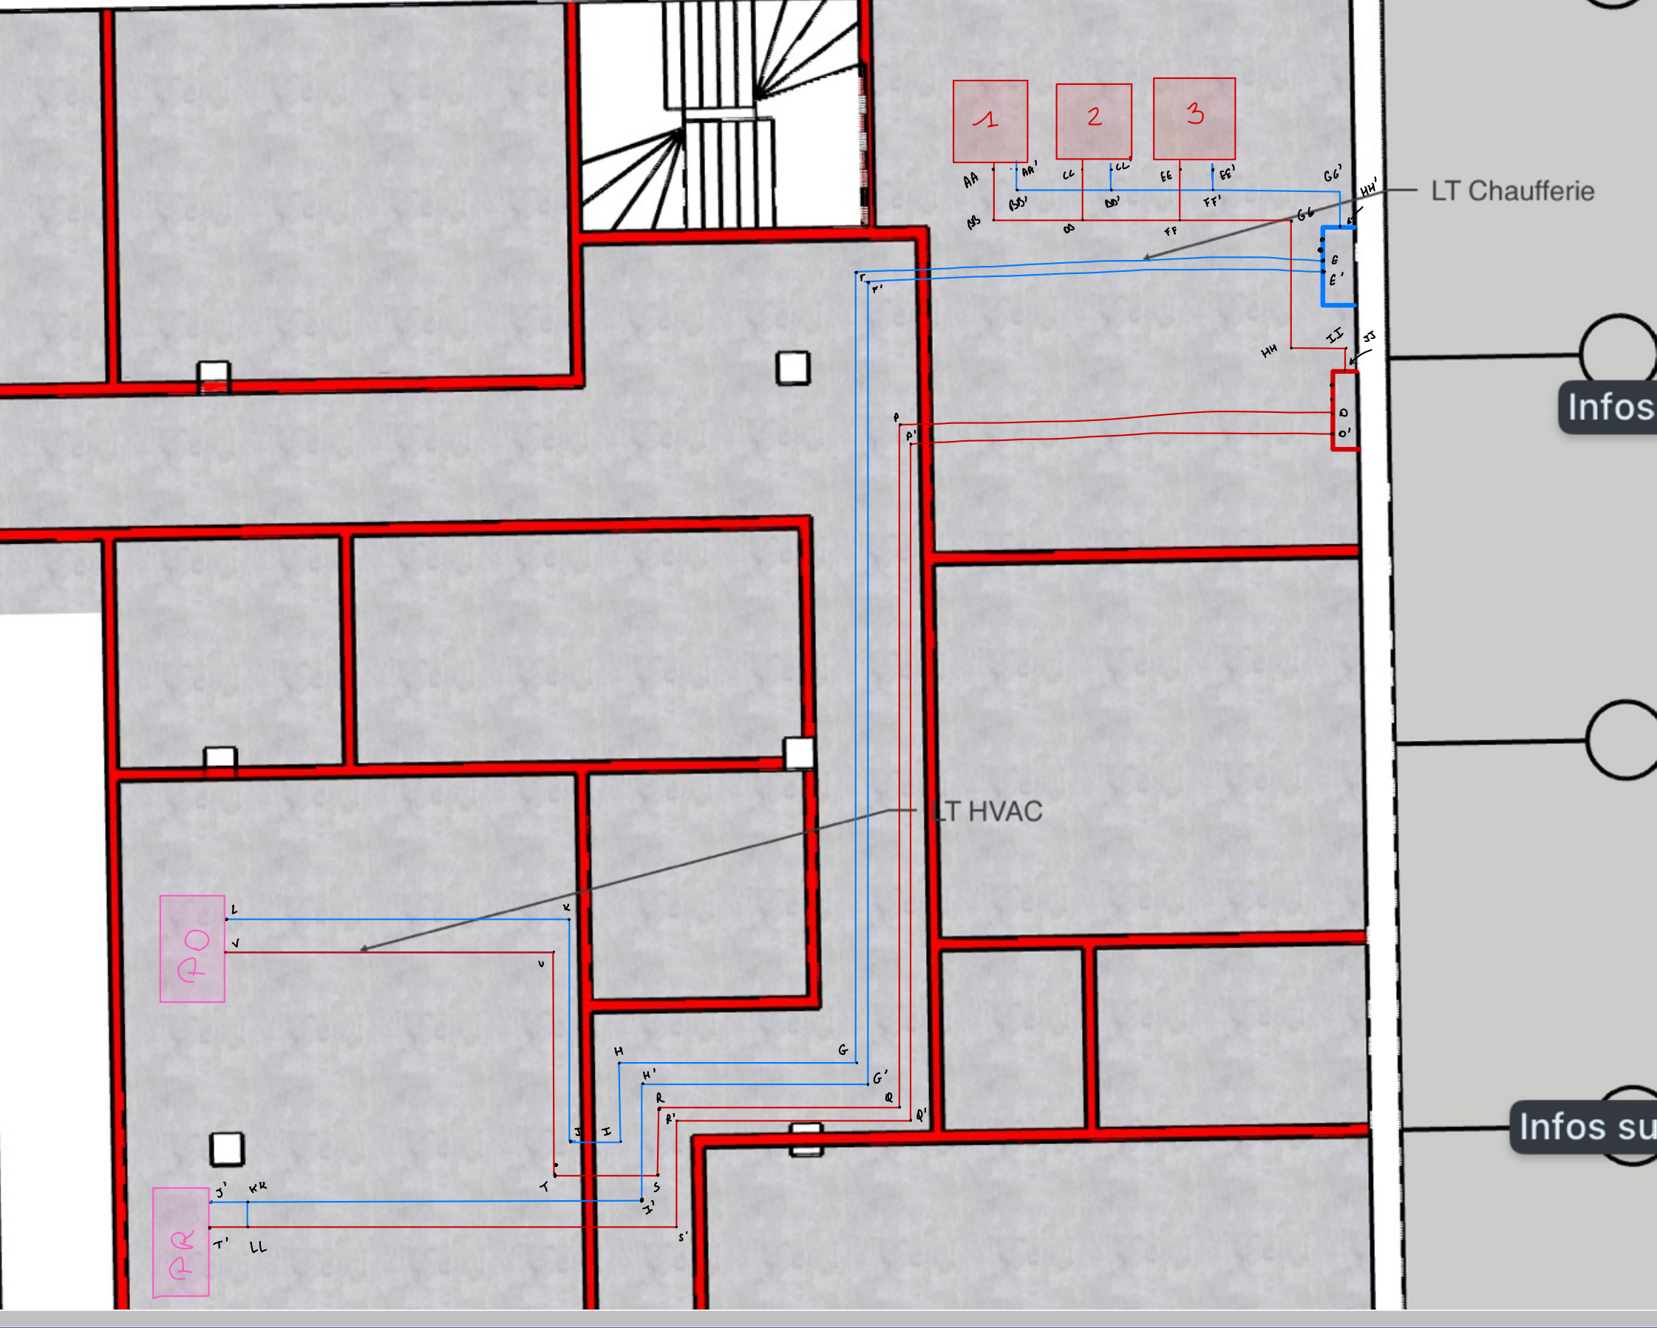
 | j'ai calculé avec la plus grosse chaudiere |  |  |  |  |  |  |  | mettres les departs dans la tremie proche des murs et pas au mileu
 | aw
 |  |  |  |  |  |  |  |  | ne pas passer au dessus de la porte du local hvac
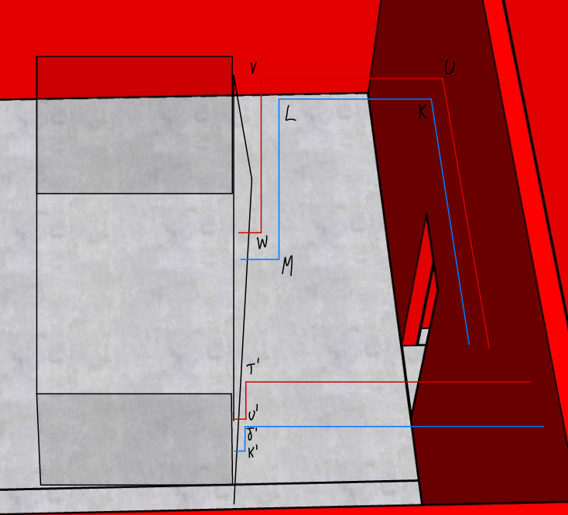
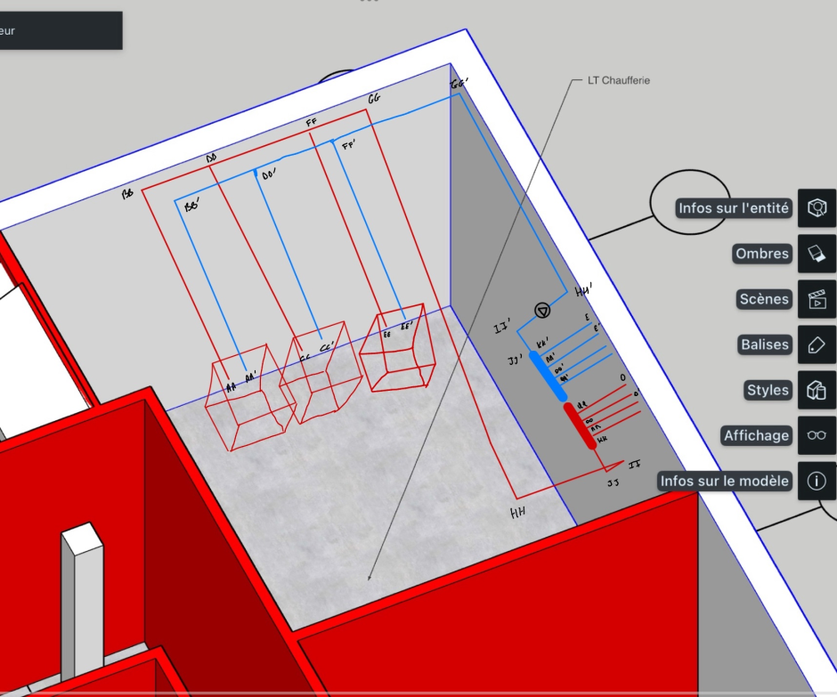

 | Pertes de charges réparties |  |  |  |  |  |  | Perte de charges singulières (coudes,…) |  |  |  |  |  | Pertes de charges singulières organes
 | Conduit | Longueur [m] | DN | PdC répartie[Pa/m] | ΔPdC [bar] |  |  | Nom | 𝛏 | ρ [kg/m^3] | v [m/s] | ΔP [bar] |  | Types | n° | ΔPdC[bar] | ΔPdC[Pa]
depart chaudiere-collecteur rouge | AA-BB | 3.55 | 65 | 80 | 0.0028 | 0.011779990703 | depart chaudiere-collecteur rouge | BB | 1.3 | 1000 | 0.842 | 0.00461 |  | Vanne d'isolement manuelle | 1 | 0.0025 | 250
 | CC-DD | 3.55 | 65 | 80 | 0.0028 | 0 |  | DD | 1.5 | 1000 | 0.842 | 0.00532 |  |  | 2 | 0.0025 | 250
 | EE-FF | 3.55 | 65 | 80 | 0.0028 | 0 |  | FF | 1.5 | 1000 | 0.842 | 0.00532 |  |  | 3 | 0.0025 | 250
 | BB-DD | 1.30 | 65 | 80 | 0.0010 | 0 |  | GG | 1.3 | 1000 | 0.406 | 0.00107 |  |  | 4 | 0.00018 | 18
 | DD-FF | 1.30 | 0 | 0 | 0.0000 | 0.022972896279 |  | HH | 1.3 | 1000 | 0.406 | 0.00107 |  |  | 5 | 0.00018 | 18
 | FF-GG | 0.50 | 150 | 9 | 0.0000 | 0.0088357293382 |  | II | 1.3 | 1000 | 0.406 | 0.00107 |  |  | 6 | 0.00018 | 18
 | GG-HH | 6.00 | 150 | 9 | 0.0005 | 0.10602875206 |  | JJ | 1.3 | 1000 | 0.406 | 0.00107 |  |  | 7 | 0.00018 | 18
 | HH-II | 0.90 | 150 | 9 | 0.0001 | 0.015904312809 | postchauffe en bleu | KK' | 0.74 | 1000 | 0.646 | 0.00154 | 1.593046875 |  | 8 | 0.00018 | 18
 | II-JJ | 4.70 | 150 | 9 | 0.0004 | 0.083055855779 |  | E | 1.3 | 1000 | 0.646 | 0.00271 |  |  | 9 | 0.00018 | 18
 | JJ-KK | 0.90 | 150 | 9 | 0.0001 | 0.015904312809 |  | F | 1.3 | 1000 | 0.646 | 0.00271 |  |  | 10 | / | /
depart chaudiere-collecteur bleu | AA'-BB' | 3.25 | 65 | 80 | 0.0026 |  |  | G | 1.3 | 1000 | 0.646 | 0.00271 |  |  | 11 | / | /
 | CC'-DD' | 3.25 | 65 | 80 | 0.0026 |  |  | H | 1.3 | 1000 | 0.646 | 0.00271 |  |  | 12 | / | /
 | EE'-FF' | 3.25 | 65 | 80 | 0.0026 |  |  | I | 1.3 | 1000 | 0.646 | 0.00271 |  |  | 13 | 0.0009 | 90
 | BB'-DD' | 1.30 | 65 | 80 | 0.0010 |  |  | J | 1.3 | 1000 | 0.646 | 0.00271 |  |  | 14 | 0.0009 | 90
 | DD'-FF' | 1.30 | 0 | 0 | 0.0000 |  |  | K | 1.3 | 1000 | 0.646 | 0.00271 |  |  | 15 | 0.0009 | 90
 | FF'-GG' | 1.10 | 150 | 9 | 0.0001 |  |  | L | 1.3 | 1000 | 0.646 | 0.00271 |  |  | 16 | 0.0008 | 80
 | GG'-HH' | 2.60 | 150 | 9 | 0.0002 |  |  | M | 1.3 | 1000 | 0.646 | 0.00271 |  |  | 17 | 0.0008 | 80
 | HH'-II' | 4.40 | 150 | 9 | 0.0004 |  | prechauffe en bleu | MM' | 0.74 | 1000 | 0.791 | 0.00231 | 1.9496974014 |  | 18 | 0.0008 | 80
 | II'-JJ' | 0.50 | 150 | 9 | 0.0000 |  |  | E' | 1.3 | 1000 | 0.791 | 0.00406 |  | Chaudière | 1 | 0.006 | 600
postchauffe en rouge | QQ-O | 4.70 | 40 | 105 | 0.0049 | 0.0012566370614 |  | F' | 1.3 | 1000 | 0.791 | 0.00406 |  |  | 2 | 0.006 | 600
 | O-P | 5.50 | 40 | 105 | 0.0058 | 0.0012566370614 |  | G' | 1.3 | 1000 | 0.791 | 0.00407 |  |  | 3 | 0.006 | 600
 | P-Q | 8.80 | 40 | 105 | 0.0092 | 0.0012566370614 |  | H' | 1.3 | 1000 | 0.791 | 0.00407 |  | Vanne d'isolement motorisée | 1 | 0.0025 | 250
 | Q-R | 3.20 | 40 | 105 | 0.0034 | 0.0012566370614 |  | I' | 1.3 | 1000 | 0.791 | 0.00407 |  |  | 2 | 0.0025 | 250
 | R-S | 0.90 | 40 | 105 | 0.0009 | 0.0012566370614 |  | KK | 1.5 | 1000 | 0.791 | 0.00469 |  |  | 3 | 0.0025 | 250
 | S-T | 0.90 | 40 | 105 | 0.0009 | 0.0012566370614 |  | J' | 1.3 | 1000 | 0.791 | 0.00407 |  | Préchauffe | 1 | 0.0008 | 80
 | T-U | 2.50 | 40 | 105 | 0.0026 | 0.0012566370614 |  | K' | 1.3 | 1000 | 0.791 | 0.00407 |  | Postchauffe | 1 | 0.00074 | 74
 | U-V | 4.20 | 40 | 105 | 0.0044 | 0.0012566370614 | postchauffe en rouge | QQ | 0.74 | 1000 | 0.406 | 0.00061 | 1.593046875 | Total |  |  | 4072
 | V-W | 4.49 | 40 | 105 | 0.0047 | 0.0012566370614 |  | O | 1.3 | 1000 | 0.646 | 0.00271
postchauffe en bleu | KK'-E | 4.70 | 40 | 105 | 0.0049 |  |  | P | 1.3 | 1000 | 0.646 | 0.00271
 | E-F | 5.90 | 40 | 105 | 0.0062 |  |  | Q | 1.3 | 1000 | 0.646 | 0.00271
 | F-G | 10.50 | 40 | 105 | 0.0110 |  |  | R | 1.3 | 1000 | 0.646 | 0.00271
 | G-H | 3.20 | 40 | 105 | 0.0034 |  |  | S | 1.3 | 1000 | 0.646 | 0.00271
 | H-I | 0.90 | 40 | 105 | 0.0009 |  |  | T | 1.3 | 1000 | 0.646 | 0.00271
 | I-J | 0.60 | 40 | 105 | 0.0006 |  |  | U | 1.3 | 1000 | 0.646 | 0.00271
 | J-K | 2.50 | 40 | 105 | 0.0026 |  |  | V | 1.3 | 1000 | 0.646 | 0.00271
 | K-L | 4.30 | 40 | 105 | 0.0045 |  |  | W | 1.3 | 1000 | 0.646 | 0.00271
 | L-M | 4.49 | 40 | 105 | 0.0047 |  | prechauffe en rouge | OO | 0.74 | 1000 | 0.406 | 0.00061 | 1.9496974014
prechauffe en rouge | OO-O' | 4.70 | 50 | 110 | 0.0052 | 0.0092284284199 |  | O' | 1.3 | 1000 | 0.791 | 0.00406
 | O'-P' | 5.40 | 50 | 110 | 0.0059 | 0.010602875206 |  | P' | 1.3 | 1000 | 0.791 | 0.00406
 | P'-Q' | 8.80 | 50 | 110 | 0.0097 | 0.017278759595 |  | Q' | 1.3 | 1000 | 0.791 | 0.00407
 | Q'-R' | 3.20 | 50 | 110 | 0.0035 | 0.0062831853072 |  | R' | 1.3 | 1000 | 0.791 | 0.00407
 | R'-S' | 2.00 | 50 | 110 | 0.0022 | 0.003926990817 |  | S' | 1.3 | 1000 | 0.791 | 0.00407
 | S'-LL | 5.70 | 50 | 110 | 0.0063 | 0.011191923828 |  | LL | 0 | 0 | 0.000 | 0.00000
 | LL-T' | 0.40 | 50 | 110 | 0.0004 | 0.0007853981634 |  | T' | 1.3 | 1000 | 0.791 | 0.00407
 | T'-U' | 4.49 | 50 | 110 | 0.0049 | 0.0088160943841 |  | U' | 1.3 | 1000 | 0.791 | 0.00407
prechauffe en bleu | MM'-E' | 4.70 | 50 | 110 | 0.0052 |  | depart chaudiere-collecteur bleu | BB' | 1.3 | 1000 | 0.842 | 0.00461
 | E'-F' | 5.80 | 50 | 110 | 0.0064 |  |  | DD' | 1.5 | 1000 | 0.842 | 0.00532
 | F'-G' | 10.50 | 50 | 110 | 0.0116 |  |  | FF' | 1.5 | 1000 | 0.842 | 0.00532
 | G'-H' | 3.20 | 50 | 110 | 0.0035 |  |  | GG' | 1.3 | 1000 | 0.406 | 0.00107
 | H'-I' | 2.00 | 50 | 110 | 0.0022 |  |  | HH' | 1.3 | 1000 | 0.406 | 0.00107
 | I'-KK | 5.30 | 50 | 110 | 0.0058 |  |  | II' | 1.3 | 1000 | 0.406 | 0.00107
 | KK-J' | 0.4 | 50 | 110 | 0.0004 |  |  | LL' | 1.3 | 1000 | 0.406 | 0.00107
 | J'-K' | 4.49 | 50 | 110 | 0.0049
 | KK-LL | 0.20 | 50 | 110 | 0.0002
 | Total |  |  |  | 0.15 | 687.81 |  | Total |  |  |  | 0.15458
 |  |  |  |  |  | LITRE DEAU DANS TYX
 |  |  |  |  |  |  |  |  |  |  |  | 0.00000

 | A-B | 6.10 | 65 | 58 | 0.0035
 | B-C | 7.80 | 65 | 58 | 0.0045
 | C-D | 0.90 | 65 | 58 | 0.0005
 | A'-B' | 6.00 | 65 | 58 | 0.0035
 | B'-C' | 7.80 | 65 | 58 | 0.0045
 | C'-D' | 1.00 | 65 | 58 | 0.0006
 | K-L | 5.70 | 65 | 58 | 0.0033
 | L-M | 5.80 | 65 | 58 | 0.0034
 | M-N | 1.30 | 65 | 58 | 0.0008
 | K'-L' | 5.60 | 65 | 58 | 0.0032
 | L'-M' | 5.80 | 65 | 58 | 0.0034
 | M'-N' | 1.40 | 65 | 58 | 0.0008

Choix des organes (2)
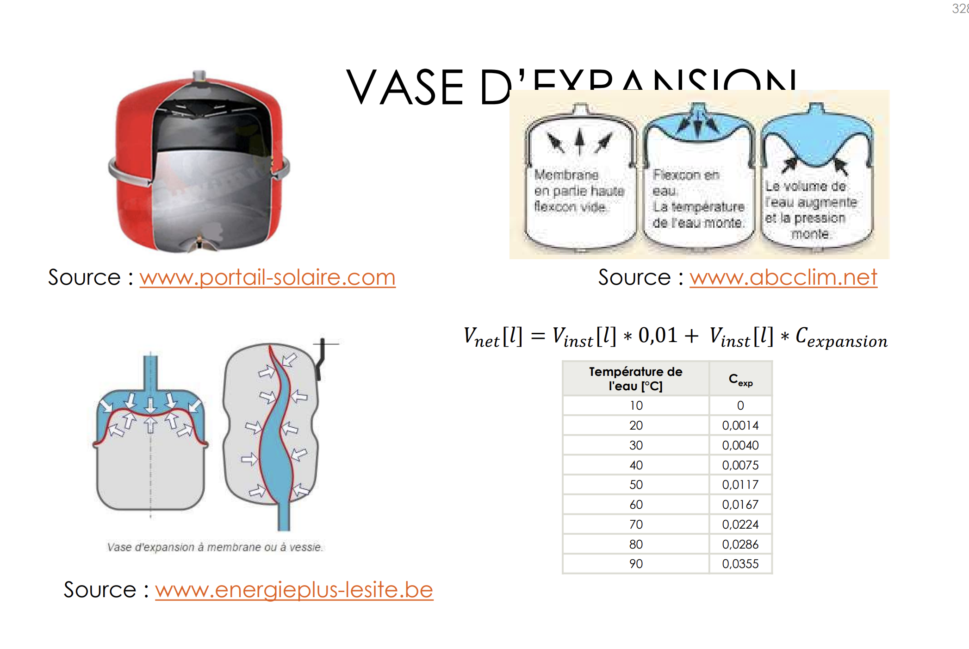
 |  |  |  |  |  |  |  |  |  |  |  |  |  |  |  | V Bat
 |  |  |  |  |  |  |  |  |  |  |  |  |  |  |  | 2880

 |  |  |  |  |  |  |  |  |  |  |  |  |  |  | Vnet | Vinst | C expansion
 |  |  |  |  |  |  |  |  |  |  |  |  |  |  | 214.07378924 | 6607.22 | 0.0224
 |  |  |  |  |  |  |  |  |  |  |  |  |  |  |  | 600 car installation de 600KW

 |  |  |  |  |  |  |  |  |  |  |  |  |  |  | Pgonflage |  | h
 |  |  |  |  |  |  |  |  |  |  |  |  |  |  | 1.3 |  | 10

 |  |  |  |  |  |  |  |  |  |  |  |  |  |  | Pmax |  | Pfin
 |  |  |  |  |  |  |  |  |  |  |  |  |  |  | 3 |  | 2.5

 |  |  |  |  |  |  |  |  |  |  |  |  |  |  | Vreel
 |  |  |  |  |  |  |  |  |  |  |  |  |  |  | 100.57157884

 |  |  |  |  |  |  |  |  |  |  |  |  |  |  | Vreserve |  | Pini
 |  |  |  |  |  |  |  |  |  |  |  |  |  |  | 66.072157171 |  | 5.7048843188
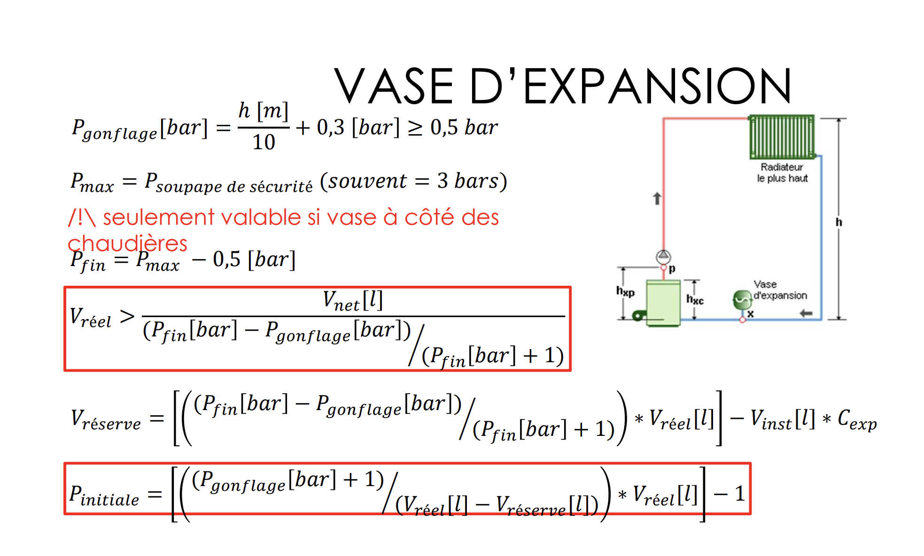

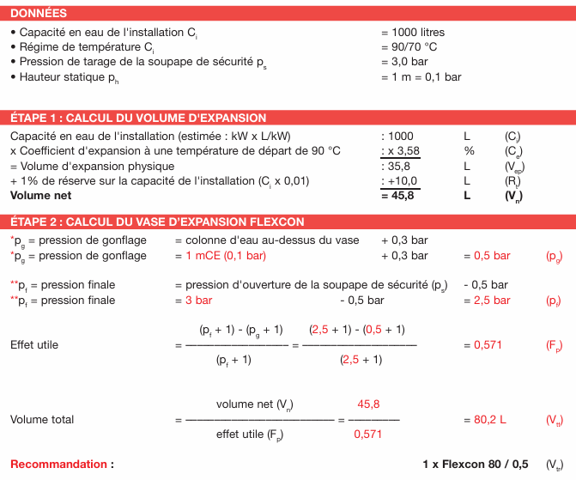

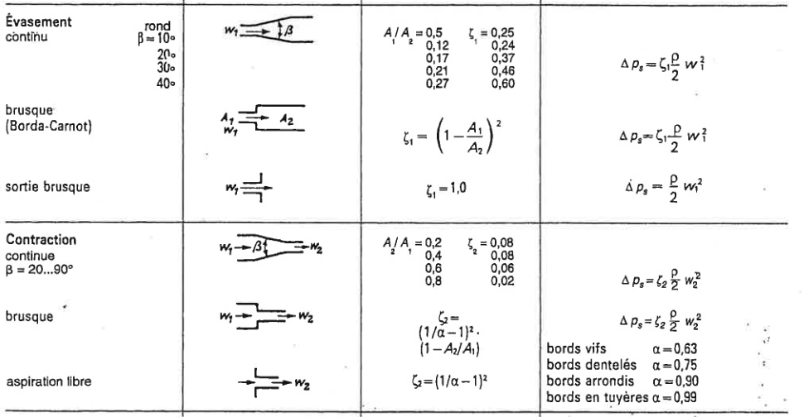
Vanne d'équilibrage de base |  |  |  |  |  |  |  |  |  |  |  | si le a n est pas entre 0,4 et 0,6 faut changer DN et donc perte de charge vanne augmentes
n° | Q [m3/h] | DN [mm] | position | ΔPdC [bar]
1 | 10.06 | 65 | 6 | 0.17
2 | 10.06 | 65 | 6 | 0.17
3 | 10.06 | 65 | 6 | 0.17
4 | 5.59 | 50 | 6 | 0.17 |  |  |  |  |  | evasement | contraction |  | evasement | contraction
5 | 2.92 | 40 | 6 | 0.11 |  |  |  |  | A | 0.8 | 0.8 |  | 0.625 | 0.625 |  |  | effet utile | volume total
 |  |  |  |  |  |  |  |  | xsi | 0.25 | 0.02 |  | 0.25 | 0.06 |  |  | 0.34285714286 | 624.38188527
Vanne de régulation 2 voies |  |  |  |  |  |  |  |  | w | 1.2354832735 | 1.2354832735 |  | 1.6539339103 | 1.6539339103
n° | Q [m3/h] | DN [mm] | ΔPdC vanne [bar] | ΔPdC circuit debit variable [bar] | a | Nom |  | si le a n est pas entre 0,4 et 0,6 faut changer DN et donc perte de charge vanne augmentes |  | 0.0019080236488 | 0.0001526418919 |  | 0.0034193717245 | 0.00082064921388
1 | 2.92 | 40 | 0.064 | 0.240 | 0.21 |  |  |  |  | 0.0020606655407 |  |  | 0.0042400209384
 |  | 25 | 0.350 | 0.244 | 0.59 | VFFF31.25 DN25 Kvs5

Vanne de régulation 3 voies
n° | Q [m3/h] | DN [mm] | ΔPdC vanne[bar] | ΔPdC circuit debit variable [bar] | a | Nom
1 | 5.59 | 50 | 0.032 | 0.287 | 0.90
 |  | 40 | 0.230 | 0.289 | 0.56 | VXF31.40 DN40 Kvs12

Vanne d'équilibrage
n° | Q [m3/h] | DN [mm] | ΔPdC circuit [bar] | ΔPdC [bar] | position | Nom
1 | 10.06 | 65 | 0.224 | 0.000 | 6 | TA-BVS 240- DN65 Kv25,2 position 6
2 | 10.06 | 65 | 0.213 | 0.011 | 6.5 | TA-BVS 240- DN65 Kv61,2 position 9
3 | 10.06 | 65 | 0.202 | 0.022 | 6.5 | TA-BVS 240- DN65 Kv61,2 position 9

Vanne d'équilibrage
n° | Q [m3/h] | DN [mm] | ΔPdC [bar] | position | Nom
4 | 5.59 | 50 | 0.17 | 6 | TA-BVS 240- DN50 Kv14 position 6
5 | 2.92 | 40 | 0.075 | 6.5 | TA-BVS 240- DN40 Kv10,2 position 6,5

 |  | verification de l autorite des 2 vannes apres equilibrage
Vanne de régulation 2 voies
n° | Q [m3/h] | DN [mm] | ΔPdC vanne [bar] | ΔPdC circuit debit variable [bar] | a | Nom
1 | 2.92 | 25 | 0.350 | 0.205 | 0.63

Circulateur
n° | Q [m3/h] | ΔPdC[bar] | H[m] | DN [mm] | Nom
1 | 5.59 | 0.259 | 2.59 | 50 | Wilo-Stratos 50/1-10 P = 55 W
 |  | only prechauffe

Pompe
n° | Q [m3/h] | ΔPdC[bar] | H[m] | DN [mm] | Rendement | P [kW] | Nom
1 | 25.80 | 0.56 | 5.55 | 150 | 69 | 2 | Wilo-CrolLine-IL-E 150/200-7,5/4 (P=2 kW n =69%)
2 | 25.80 | 0.56 | 5.55 | 150 | 69 | 2
 |  | tout sauf orechauf

